チラシ
企業説明会のご案内

パ ル タ ッ ク

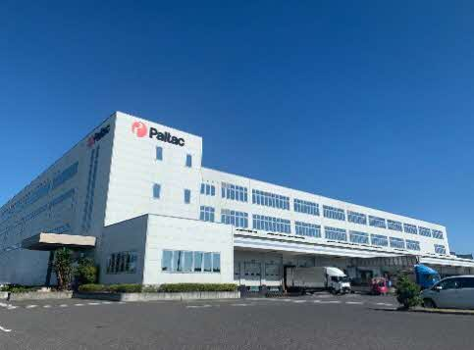
2026
8/20 （木）
9:30～11：30

日用品・医薬品のピッキング

ハローワーク観音寺 1階オープンスペースにて

参加費
無料
履歴書
不要
相談
コーナー


《 求人内容 》
・シャンプーや歯ブラシなどの日用品のピッキング作業
・フォークリフトでケース商品の出荷作業
・ケース商品の搬送作業
・決まったツールを使ってデータを送るシンプルなお仕事(事務）

【会社概要】
会社名：株式会社PALTAC（パルタック）
事業所：中四国支社 RDC四国
所在地：香川県観音寺市柞田町丁93番地6
TEL：0875-56-0302 FAX：0875-25-5552
化粧品・日用品、一般用医薬品卸売事業
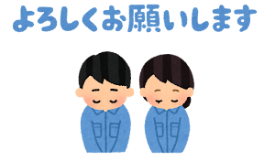

★冷暖房完備
■職種・仕事内容
職種： | 3階・4階ピッキング・商品補充作業員《女性パートさん多数従事》
主な作業： | ピッキングカートを使用して、指定された棚から商品を集め、
 | 折りたたみコンテナに入れていく出荷作業と、棚の裏から商品を補充する作業
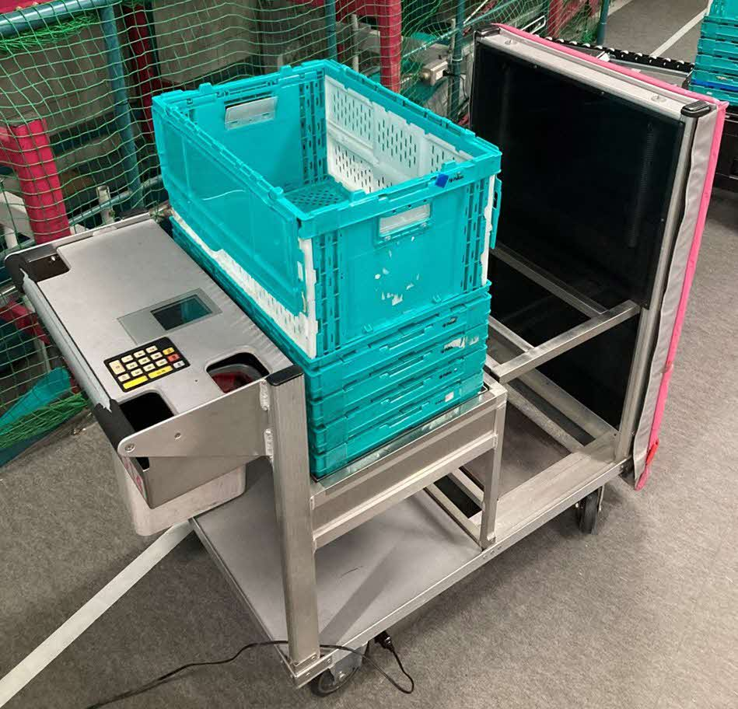
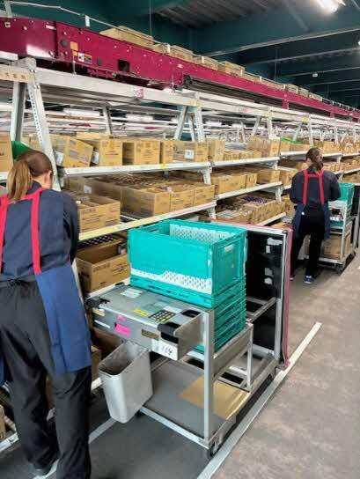
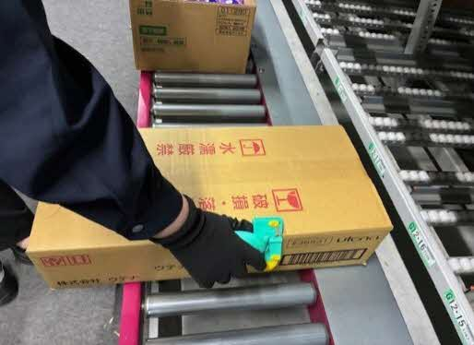

ピッキングカート
折りたたみコンテナ
ピッキングカートを使用して
ピッキング作業
SSカッターを使用して
ダンボールのフラップを切ります

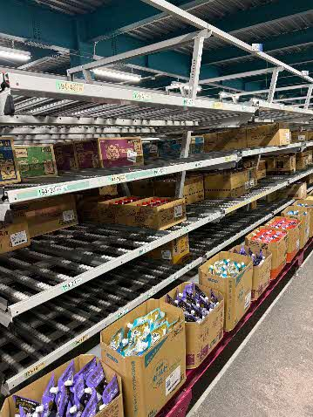

※就業時間・勤務日数により加入保険が異なります。
※建屋前に無料の駐車場あり
※3F・4Fピッキングは、エプロン貸与あり
（作業はＴシャツ・パンツ・スニーカーでＯＫ）
※1F作業員は制服・防寒具・安全靴貸与あり
※社員食堂完備
※髪色自由（ヘアカラーＯＫ）

棚の裏から商品を補充

職種： | 1階フォークリフト出荷搬送 / ケース商品仕分け・搬送作業員
主な作業： | ケース（箱単位）の仕分けや、ピッキングされた商品が
 | 詰められた折りたたみコンテナを、指定の場所へ移動（搬送）する作業
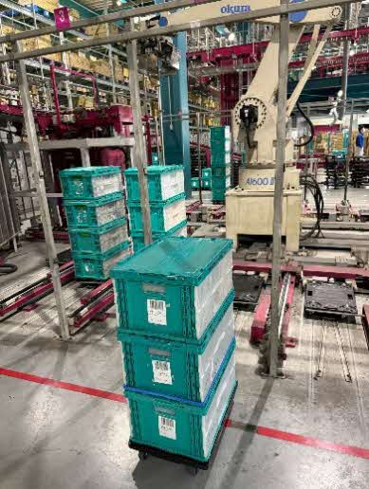
★大型シーリングファン設置
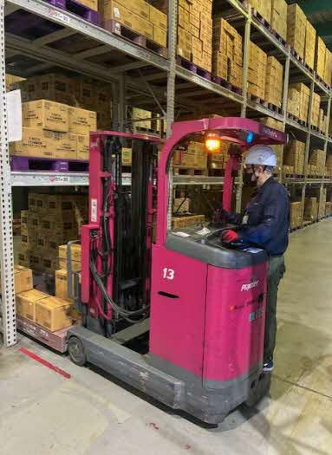
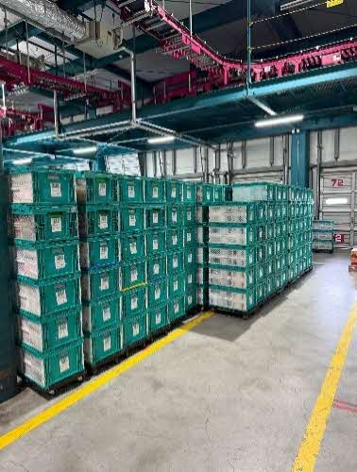

 | 【フォークリフト出荷搬送】 | 【仕分け・搬送作業】ロボットから排出される折りたたみコンテナを
 |  |  | 配送コース別に搬送する

